Sheet1
野蛮人大作战2-菇霸争夺战部分美术需求

美术需求说明

一、局内默认界面说明

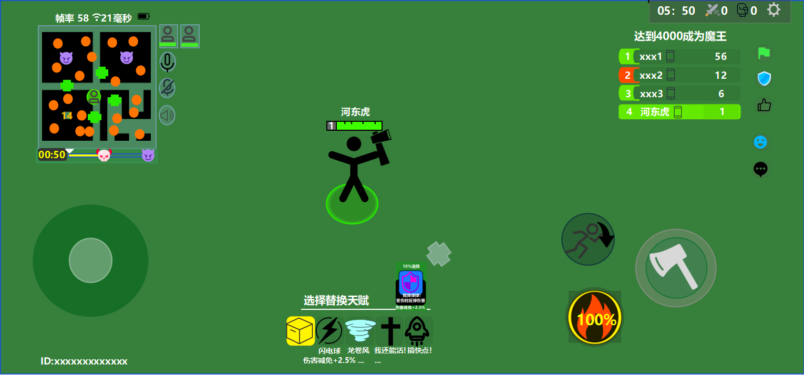

1.地图区域
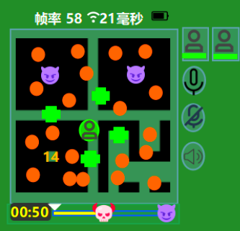
河东虎
1

① 此为队友头像，放置游戏内角色默认头像即可，下方绿色的是血条，根据队友血量同步变化。

② 三个按钮点按按压时灰色变深，松开时恢复原样。

③ 此为精英怪标识，需要设计一个有蘑菇要素的怪物简约头像放入，边缘需要高光润色。

④ 分别是小怪群标识和回血道具标识，要求就是一个橙色圆点，一个常见回血标志，与示例差不多即可，但边缘需要高光润色。

⑤ 玩家当前使用角色的默认头像，用来标识玩家当前位置，放入游戏内角色默认头像即可，边缘要有弧形绿色箭头类似 来表示玩家当前移动方向。

⑥ 该地图只有黑色部分标识精英怪附近障碍物分布，根据地图实际设计画出简要图，其他部分背景采用75%透明度的灰色来，不影响玩家看实际画面。

⑦ 该部分表示菇霸出现倒计时，颜色与分布与我的作图基本保持一致即可，可以用吸色笔，中间的图案可以采用常规骷髅头加高光，右边的就画个差不多的恶魔图案加边缘高光。

⑧ 该部分与我保持一致，就是显示当前帧率和网速， 这里表示手机当前电量，把内部表示电量的黑色变成白色。

2.天赋区域
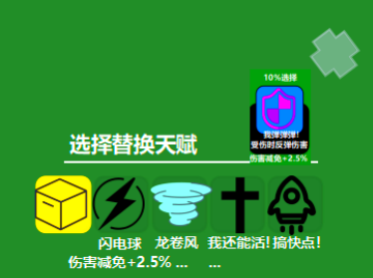
河东虎
1

① 最左边是道具标识，背景采用黄色，根据道具的不同设计不同的小ui放入，右边四个代表天赋，嵌入天赋代表标识即可。下面为该天赋名称以及基础属性加成。

② 需要一个用灰色圆框包围住的灰色叉叉标识取消。

③ 该部分完全按照我制作的ui图设计即可，右边的标识使用天赋选择时的完整标识。

3.角色相关区域

① 此为角色摇杆，可以根据玩家拖拽移动，外框颜色与透明度与地图背景部分要求一致，内框圆圈透明度设置为50%，中间设计一个太极图案但将黑白统一转变成内框一致颜色，中间隔开部分灰度变高处理。

② 左上角是翻滚按键，具体设计成角色翻滚动作侧写，所有颜色按白色处理，再加上弧形空心箭头围绕角色表示翻滚，左下角嵌入角色必杀技ui，右方保持基本一致，可以自由发挥。

③ 此为角色主体标识，火柴人部分放入角色3d模型，下方圆圈设计与我一致，需要有地图上那个箭头放大版环绕圆圈，血条与角色名设计与我保持一致，可以适当润色。

4.初始天赋选择界面
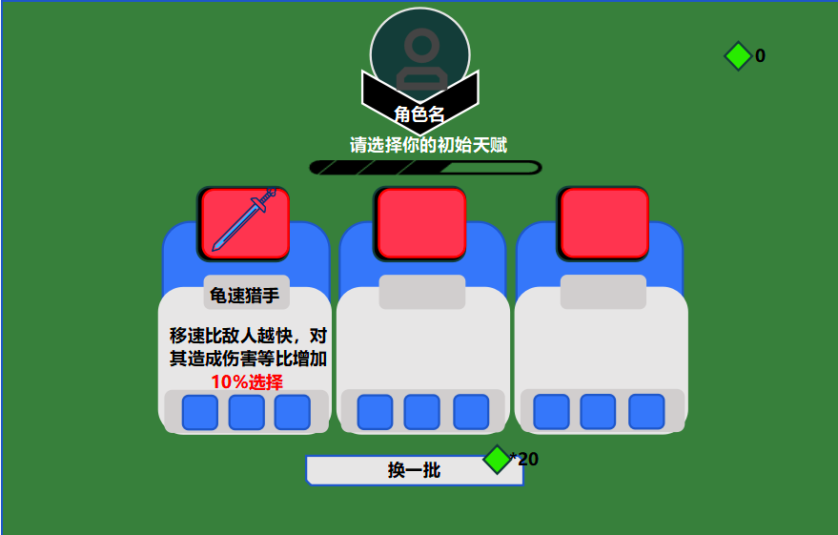

自由发挥，布局与我基本一致就行，ui图画得很明确了 部分嵌入天赋标识， 嵌入角色默认头像， 嵌入局外绿宝石货币标识。

5.局内场景美术相关

场景内均匀分布树木和草地，与角色美术风格一致即可，怪物设计为经典独眼哥布林形象，手持狼牙棒。精英怪为小怪放大版，菇霸设计一个带巨大蘑菇的怪物，小蓝菇为小巧蓝色蘑菇，天赋蘑菇为白色斑点红蘑菇，你自由发挥吧，画风与游戏不要太割裂即可。

